L C設定変更画面_レイアウト
L/C設定変更画面
【メニュー画面】の「L/C設定変更」ボタンで開く
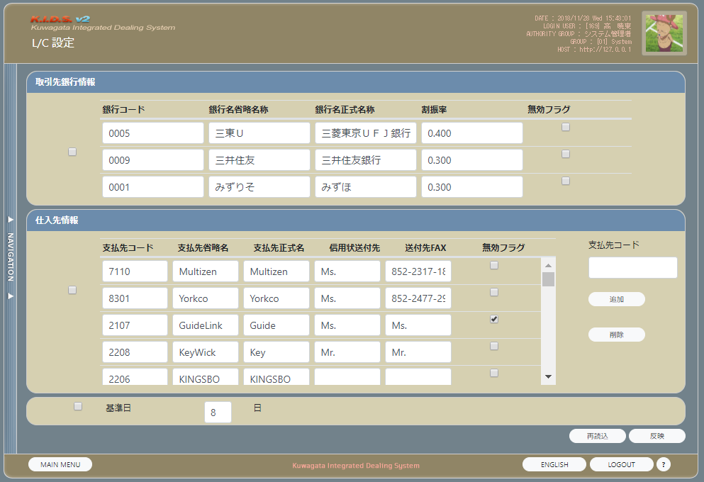

 | NO | 分類 | 項目名 | 種別 | 初期値 | 状態 | 備考

 | 1 | 取引先銀行情報エリア | 取引先銀行情報chk | checkbox | チェック済
 |  |  | 銀行コード | text | 銀行情報.銀行コード
 |  |  | 銀行名省略名称 | text | 銀行情報.銀行名省略名称
 |  |  | 銀行名正式名称 | text | 銀行情報.銀行名正式名称
 |  |  | 割振率 | text | 銀行情報.割振率
 |  |  | 無効フラグ | checkbox | 銀行情報.無効フラグ = true の場合、チェックを入れる それ以外の場合、チェックを外す
 | 6 | 仕入先情報エリア | 仕入先情報chk | checkbox | チェック済
 |  |  | 支払先コード | text | 支払先情報.支払先コード
 |  |  | 支払先省略名称 | text | 支払先情報.支払先省略名称
 |  |  | 支払先正式名称 | text | 支払先情報.支払先正式名称
 |  |  | 信用状送付先 | text | 支払先情報.信用状送付先
 |  |  | 送付先Fax | text | 支払先情報.送付先Fax
 | 7 |  | 無効フラグ | checkbox | 銀行マスタ.無効フラグ = true の場合、チェックを入れる それ以外の場合、チェックを外す
 | 8 |  | 支払先コード | text
 | 9 |  | 追加 | button
 | 10 |  | 削除 | button
 | 11 | 共通エリア | 基準日chk | checkbox | チェック済
 | 12 |  | 日 | text | m_AcbaseOpendateより有効なデータのBasedateを取得して設定する
 | 13 | ボタンエリア | 再読込 | button
 | 14 |  | 反映 | button |  |  | 排他解除されていない場合、かつ更新権限を持つ場合、使用可能となる 上記以外の場合、使用不可となる
 | 13 |  | MAIN MENU | button
 | 14 |  | LOGOUT | button

L C情報画面_レイアウト
L/C情報画面
【L/C管理画面】の「L/C情報」ボタンで開く
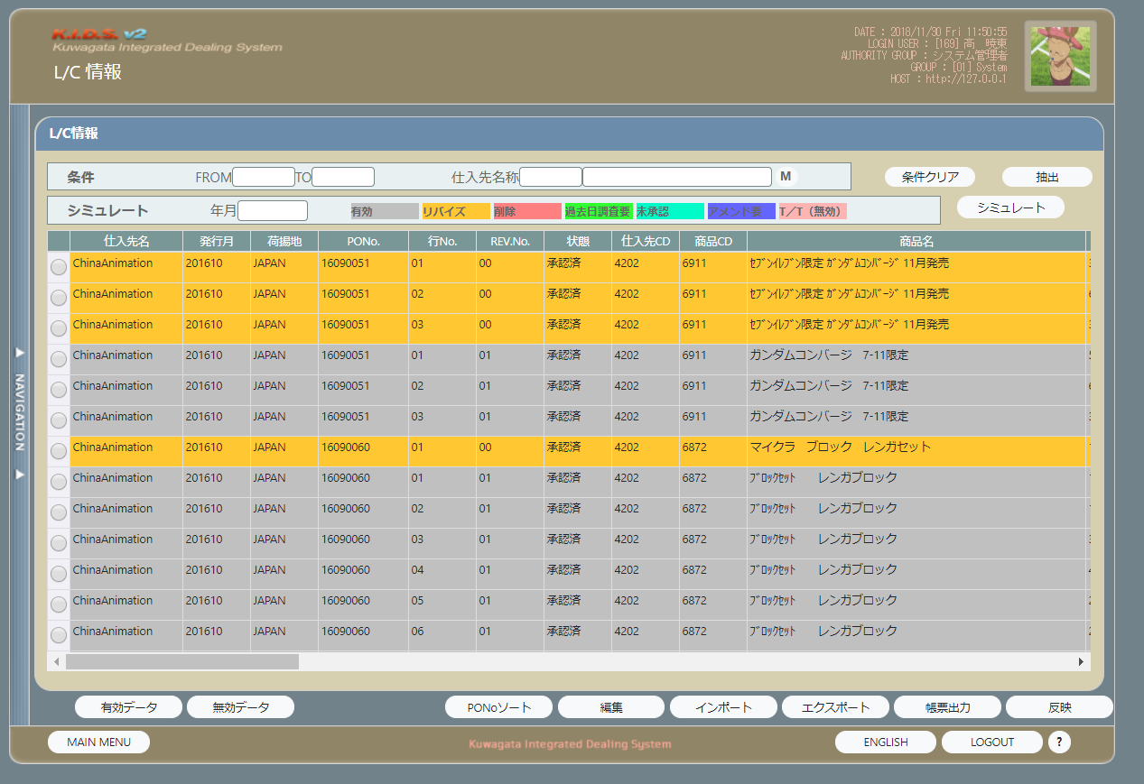

 | NO | 分類 | 項目名 | 種別 | 状態 | 初期値 | 備考

 | 1 | 条件エリア | 年月(FROM) | datepicker |  |  | フォーマット(yyyy/mm)
 | 2 |  | 年月(TO） | datepicker |  |  | フォーマット(yyyy/mm)
 |  |  | 仕入先コード | text | 使用不可 |  | 支払先検索ダイアログ画面で選択した支払先コードを表示する
 |  |  | 仕入先名称 | text | 使用不可 |  | 支払先検索ダイアログ画面で選択した支払先名称を表示する
 | 5 |  | Mボタン | button |  |  | Mボタンで支払先検索ダイアログ画面が表示する
 | 6 | シミュレート | 年月 | datepicker |  |  | フォーマット(yyyy/mm)
 | 8 |  | カラー1 | label |  | 有効 | m_acbackcolorinfoよりstrclrstatus = 0 の色を取得し、背景色をとして設定する
 | 9 |  | カラー2 | label |  | リバイズ（無効） | m_acbackcolorinfoよりstrclrstatus = 1 の色を取得し、背景色をとして設定する
 | 10 |  | カラー3 | label |  | 削除 | m_acbackcolorinfoよりstrclrstatus = 2 の色を取得し、背景色をとして設定する
 | 11 |  | カラー4 | label |  | 過去日調査要 | m_acbackcolorinfoよりstrclrstatus = 3 の色を取得し、背景色をとして設定する
 | 12 |  | カラー5 | label |  | 未承認 | m_acbackcolorinfoよりstrclrstatus = 6 の色を取得し、背景色をとして設定する
 | 13 |  | カラー6 | label |  | アメンド要（有効） | m_acbackcolorinfoよりstrclrstatus = 7 の色を取得し、背景色をとして設定する
 | 14 |  | カラー7 | label |  | T／T（無効） | m_acbackcolorinfoよりstrclrstatus = 9 の色を取得し、背景色をとして設定する
 | 15 | グリッド |  | grid
 | 16 | ボタンエリア１ | 条件クリア | button
 | 17 |  | 抽出 | button
 | 18 |  | シミュレート | button
 | 19 | ボタンエリア２ | 有効データ | button
 | 20 |  | 全データ | button
 | 21 |  | PONoソート | button |  |  | グリッドにデータをPoNOでソートする
 | 22 |  | 編集 | button
 | 23 |  | インポート | button
 | 24 |  | エクスポート | button
 | 25 |  | 帳票出力 | button
 | 26 |  | 反映 | button
 | 27 |  | MAIN MENU | button
 | 28 |  | LOGOUT | button

L C帳票出力画面_レイアウト
L/C帳票出力画面
【L/C情報画面】の「帳票出力」ボタンで開く
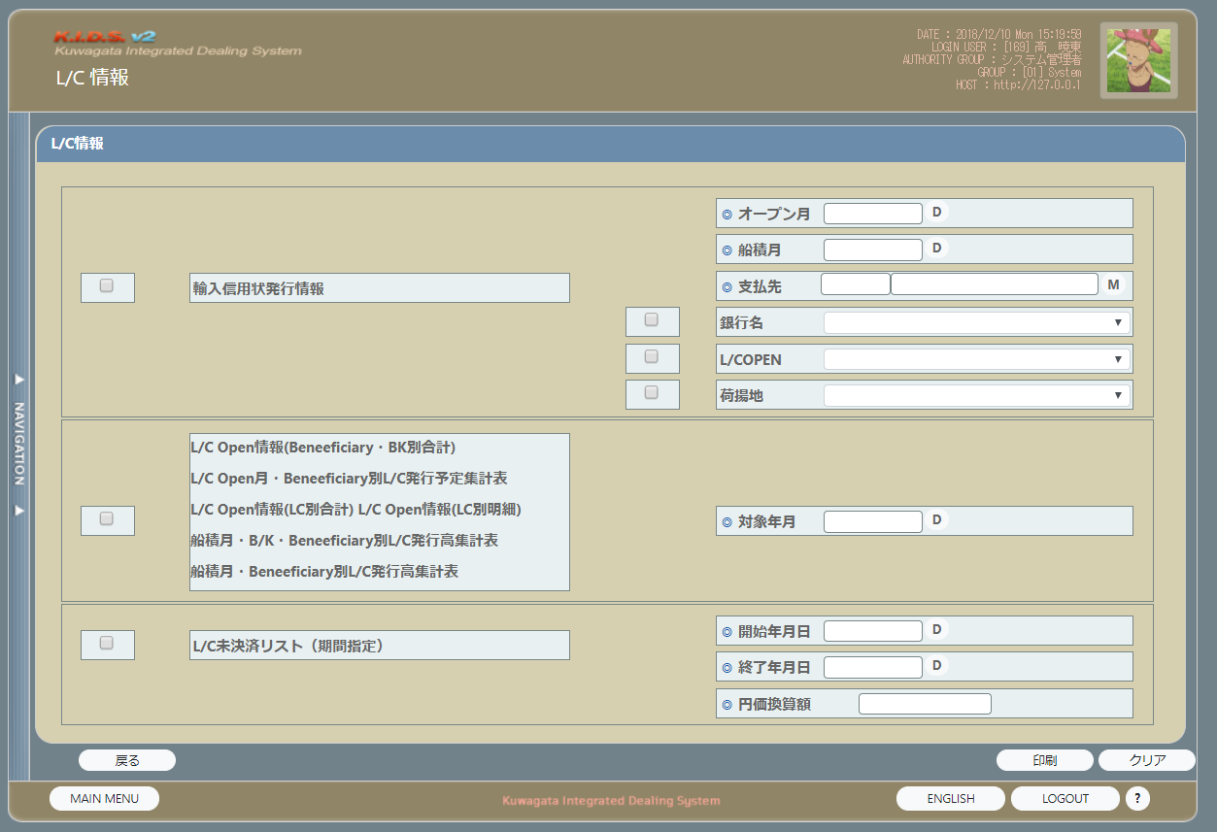

 | NO | 分類 | 項目名 | 種別 | 状態 | 初期値 | 備考

 | 1 | 輸入信用状発行情報 | 輸入信用状発行情報(chk) | checkbox
 | 2 |  | 輸入信用状発行情報 | label
 | 3 |  | オープン月 | datepicker |  |  | LC情報画面の「シミュレート年月」の値を設定する
 | 5 |  | 船積月 | datepicker
 |  |  | 支払先コード | text | 使用不可 |  | 支払先検索ダイアログ画面で選択した支払先コードを表示する
 | 7 |  | 支払先名称 | text | 使用不可 |  | 支払先検索ダイアログ画面で選択した支払先名称を表示する
 | 7 |  | Mボタン | button |  |  | Mボタンで支払先検索ダイアログ画面が表示する
 | 8 |  | 銀行名 | dropdownList |  |  | 選択肢： m_acbankinfoの銀行名省略名称 m_acbankinfoの取得ＳＱＬ： SELECT m_acbankinfo.銀行コード, m_acbankinfo.銀行名省略名称 FROM m_acbankinfo
 | 9 |  | 銀行名_chk | checkbox
 | 9 |  | L/Copen_chk | checkbox
 | 10 |  | 荷揚地_chk | checkbox
 | 9 |  | L/Copen | dropdownList |  |  | 選択肢： 既発行 未発行
 | 10 |  | 荷揚地 | dropdownList |  |  | 選択肢： t_lcinfoの荷揚地 t_lcinfo荷揚地の取得SQL： SELECT DISTINCT 荷揚地 FROM t_lcinfo
 | 11 | 帳票セット | 帳票セットchk | checkbox
 | 12 |  | L/C Open情報(Beneficiary・BK別合計) | label
 | 13 |  | L/C Open 月・Beneficiary・BK別L/C発行予定表集計表 | label
 | 14 |  | L/C Open情報(LC別合計) | label
 | 15 |  | L/C Open情報(LC別明細) | label
 | 16 |  | 船積月・B/K・Beneficiary別L/C発行高集計表 | label
 | 17 |  | 船籍月・Beneficiary別L/C発行高集計表 | label
 | 18 |  | 対象年月 | datepicker |  |  | LC情報画面の「シミュレート年月」の値を設定する
 | 20 | L/C未決済リスト（期間指定） | L/C未決済リスト（期間指定）chk | checkbox
 | 21 |  | L/C未決済リスト（期間指定） | label
 | 22 |  | 開始年月日 | datepicker
 | 23 |  | 終了年月日 | datepicker
 | 28 |  | 円価換算額 | text
 | 20 | ボタンエリア | 印刷 | button
 | 21 |  | クリア | button
 | 22 |  | 戻る | button
 | 23 |  | MAIN MENU | button
 | 24 |  | LOGOUT | button

L C編集画面_レイアウト
L/C編集画面
【L/C情報画面】の「編集」ボタンで開く
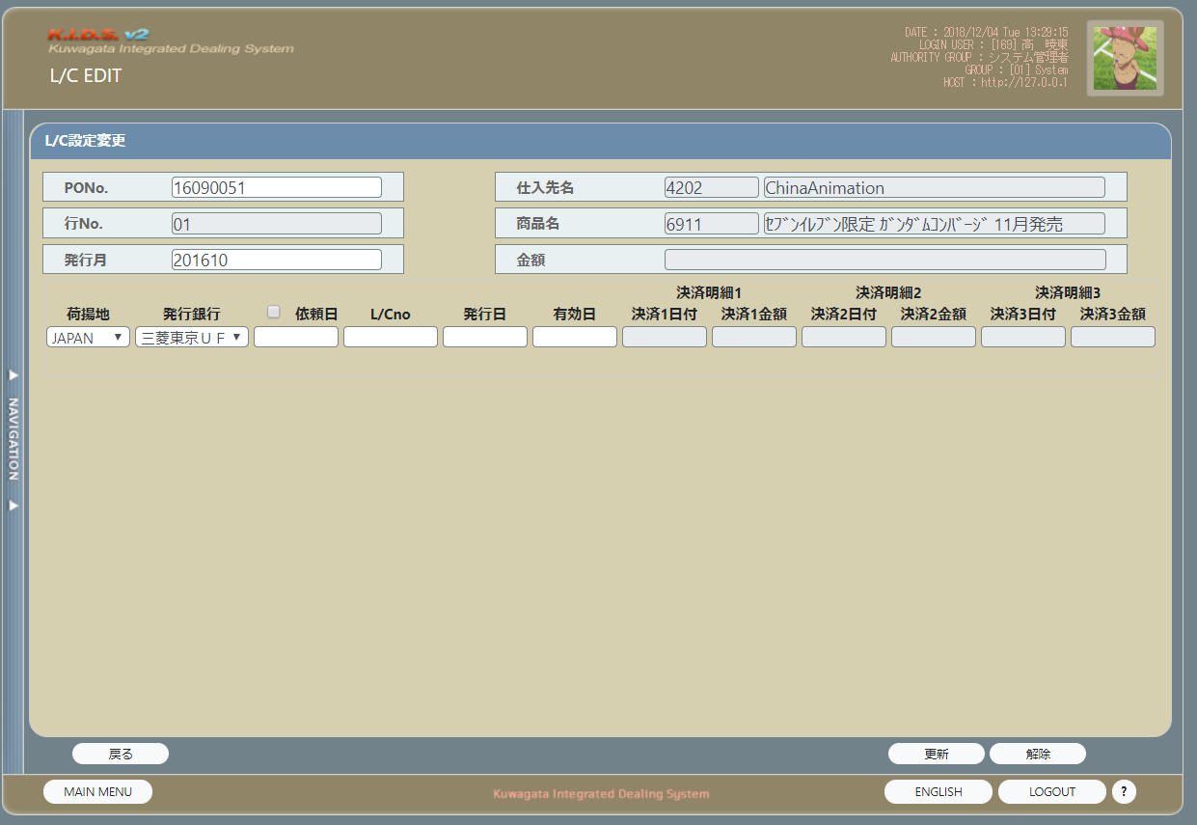

 | NO | 分類 | 項目名 | 種別 | 状態 | 初期値 | 備考

 | 1 |  | PoNo. | text |  | LC情報.PO番号
 | 2 |  | 行No. | text | 使用不可 | LC情報.PO行番号 | 編集ロックをtrueにする
 | 3 |  | 発行月 | text |  | LC情報.オープン年月
 | 4 |  | 仕入先名（コード） | label | 使用不可 | LC情報.支払先コード
 | 5 |  | 仕入先名（名称） | label | 使用不可 | LC情報.支払先名称
 | 6 |  | 商品名（コード） | label | 使用不可 | LC情報.商品コード
 | 7 |  | 商品名（名称） | label | 使用不可 | LC情報.商品名
 | 8 |  | 金額 | label | 使用不可 | LC情報.金額
 | 9 | フォームエリア | 荷揚地 | dropdownList |  | LC情報.荷揚地 | SELECT 荷揚地 FROM LC情報テーブル GROUP BY 荷揚地
 | 10 |  | 発行銀行 | dropdownList |  | LC情報.発行銀行名 | LC情報.状態 = 7の場合、使用不可 それ以外の場合、使用可能 LC情報.LC番号が空ではない場合、使用不可 選択肢：みずほ 三東U 三井住友
 | 11 |  | 依頼日chk | checkbox
 | 12 |  | 依頼日 | text |  | LC情報.銀行依頼日 | format("yyyymmdd")、ディフォルトでフォーカスを当たる
 | 13 |  | L/CNO | text |  | LC情報.LC番号 | LC情報.状態 = 7の場合、使用不可 それ以外の場合、使用可能
 | 14 |  | 発行日 | text |  | LC情報.LCAMオープン | format("yyyymmdd")
 | 15 |  | 有効日 | text |  | LC情報.有効日 | format("yyyymmdd")
 | 16 |  | 決済明細１日付 | text | 使用不可 | LC情報.BL引受明細１日付 | format("yyyymmdd")
 | 17 |  | 決済明細１金額 | text | 使用不可 | LC情報.BL引受明細１金額 | LC情報.通貨区分＝”円”の場合、##,###,###,###,### それ以外の場合、###,###,###,##0.00
 | 18 |  | 決済明細２日付 | text | 使用不可 | LC情報.BL引受明細２日付 | format("yyyymmdd")
 | 19 |  | 決済明細２金額 | text | 使用不可 | LC情報.BL引受明細２金額 | LC情報.通貨区分＝”円”の場合、##,###,###,###,### それ以外の場合、###,###,###,##0.00
 | 20 |  | 決済明細３日付 | text | 使用不可 | LC情報.BL引受明細３日付 | format("yyyymmdd")
 | 21 |  | 決済明細３金額 | text | 使用不可 | LC情報.BL引受明細３金額 | LC情報.通貨区分＝”円”の場合、##,###,###,###,### それ以外の場合、###,###,###,##0.00
 | 22 | ボタンエリア | 戻る | button
 | 23 |  | 更新 | button |  |  | LC情報.状態 = 0/4/7/8/9の場合、使用可能 それ以外の場合、使用不可
 | 24 |  | 解除 | button |  |  | LC情報.状態 = 3/7/9の場合、使用可能 それ以外の場合、使用不可

帳票（オープン月）_１_レイアウト
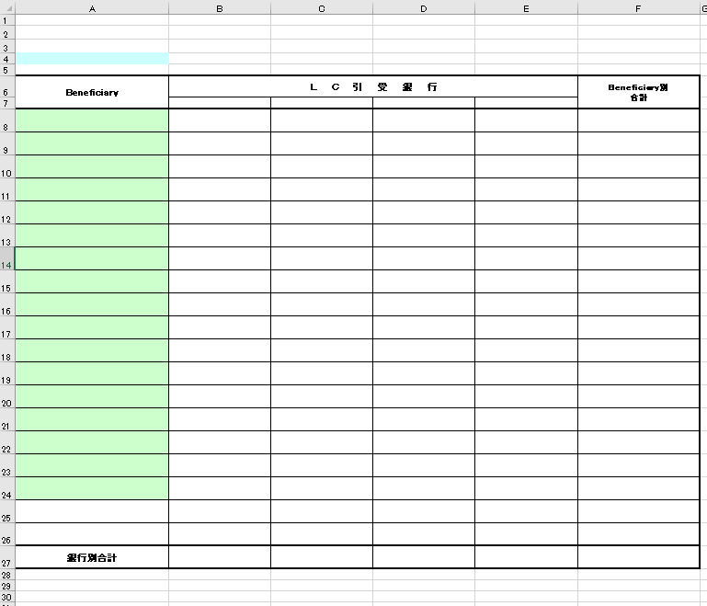

その流れは以下の通り。
No. | 処理 | 処理内容
 |  | No. | 処理
1 | パラメータ受取 | 1 | 下記のパラメータを画面より受け取る
 |  |  |  | No. | 項目名 |  |  | 備考
 |  |  |  | 1 | 通貨区分
 |  |  |  | 2 | 銀行リスト
 |  |  |  | 4 | 対象年月
2 | 臨時テーブルの登録 臨時テーブル：帳票BeneBｋ別合計テーブル | 1 | 支払先銀行別の合計金額を取得する
 |  |  | 取得元：
 |  |  |  | (kidscore2)t_lcinfo
 |  |  | 取得項目：
 |  |  |  | 支払先コード
 |  |  |  | 銀行コード
 |  |  |  | SUM（金額）
 |  |  |  | 支払先正式名称
 |  |  | 取得条件：
 |  |  |  | オープン年月 = パラメータの対象年月
 |  |  |  | 通貨区分 = パラメータの通貨区分
 |  |  |  | 支払先名称 is not null
 |  |  |  | 状態 = 0 Or 状態 = 3 Or 状態 = 4 Or 状態 = 7 Or 状態 = 8
 |  |  |  | Group BY 支払先コード,銀行コード,支払先正式名称
 |  |  |  | ORDER BY 支払先コード,銀行コード,支払先正式名称

 |  | 2 | 支払先別の合計金額を取得する
 |  |  | 取得元：
 |  |  |  | (kidscore2)t_lcinfo
 |  |  | 取得項目：
 |  |  |  | 支払先コード
 |  |  |  | SUM（金額）
 |  |  |  | 支払先正式名称
 |  |  | 取得条件：
 |  |  |  | オープン年月 = パラメータの対象年月
 |  |  |  | 通貨区分 = パラメータの通貨区分
 |  |  |  | 支払先名称 is not null
 |  |  |  | 状態 = 0 Or 状態 = 3 Or 状態 = 4 Or 状態 = 7 Or 状態 = 8
 |  |  |  | Group BY 支払先コード,支払先正式名称
 |  |  |  | ORDER BY 支払先コード,支払先正式名称
 |  | 3 | 帳票BeneBk別合計テーブルのデータを全件削除する
 |  | 4 | （臨時テーブル）帳票BeneBｋ別合計テーブルにデータを登録する
 |  |  |  | 帳票BeneBｋ別合計テーブルの登録設定
 |  |  |  | No | 項目名 |  | 設定値 |  | 備考
 |  |  |  | 1 | Beneficiary |  | 上記の支払先別の合計金額で取得した支払先正式名称
 |  |  |  | 2 | 銀行1 |  | 上記の支払先銀行別の合計金額で取得した銀行コード = 銀行リスト1件目の銀行コードの場合、支払先銀行別の合計金額で取得したSUM（金額）を設定
 |  |  |  | 3 | 銀行2 |  | 上記の支払先銀行別の合計金額で取得した銀行コード = 銀行リスト2件目の銀行コードの場合、支払先銀行別の合計金額で取得したSUM（金額）を設定 |  |  | ｚ
 |  |  |  | 4 | 銀行3 |  | 上記の支払先銀行別の合計金額で取得した銀行コード = 銀行リスト3件目の銀行コードの場合、支払先銀行別の合計金額で取得したSUM（金額）を設定
 |  |  |  | 5 | 銀行4 |  | 上記の支払先銀行別の合計金額で取得した銀行コード = 銀行リスト4件目の銀行コードの場合、支払先銀行別の合計金額で取得したSUM（金額）を設定
 |  |  |  | 6 | 合計 |  | 上記の支払先別の合計金額で取得したSUM(金額）
3 | 帳票出力 | 1 | 下記のように帳票テンプレートに値を設定し、帳票のプレビューを行う
 |  |  | LCOpen情報(Beneficiary・BK別合計)
 |  |  | NO. | セル範囲 |  | 設定値
 |  |  | 1 | ヘッダー中央の文字列 |  | オープン月の場合、L/C Open情報（Beneficiary・Bk別合計）Open月
 |  |  | 2 | A4 |  | "(" + パラメータの対象年月 + "月)" フォーマット：yyyy年mm月
 |  |  | 3 | F5 |  | ”通貨区分：” + 取得した通貨区分
 |  |  | 4 | B7 |  | 銀行リスト1件目の銀行名正式名称
 |  |  | 5 | C7 |  | 銀行リスト2件目の銀行名正式名称
 |  |  | 6 | D7 |  | 銀行リスト3件目の銀行名正式名称
 |  |  | 7 | E7 |  | 銀行リスト4件目の銀行名正式名称
 |  |  | 8 | B27 |  | SELECT Sum(帳票BeneBk別合計.銀行1) AS 銀行1の合計, Sum(帳票BeneBk別合計.銀行2) AS 銀行2の合計, Sum(帳票BeneBk別合計.銀行3) AS 銀行3の合計, Sum(帳票BeneBk別合計.銀行4) AS 銀行4の合計, Sum(帳票BeneBk別合計.合計) AS 合計の合計 FROM 帳票BeneBk別合計; で取得した銀行の合計 通貨区分 = "円"の場合、"#,##0"に変換して設定する それ以外の売、"#,##0.00"に変換して設定する
 |  |  | 9 | C27 |  | 上記で取得した銀行2の合計 通貨区分 = "円"の場合、"#,##0"に変換して設定する それ以外の売、"#,##0.00"に変換して設定する
 |  |  | 10 | D27 |  | 上記で取得した銀行3の合計 通貨区分 = "円"の場合、"#,##0"に変換して設定する それ以外の売、"#,##0.00"に変換して設定する
 |  |  | 11 | E27 |  | 上記で取得した銀行4の合計 通貨区分 = "円"の場合、"#,##0"に変換して設定する それ以外の売、"#,##0.00"に変換して設定する
 |  |  | 12 | A8：F? |  | select * from 帳票BeneBk別合計 一ページに19件しか表示できない、19件を超えたら、改ページする フーターにページ番号を表示 ＆P／&N

帳票_２_レイアウト
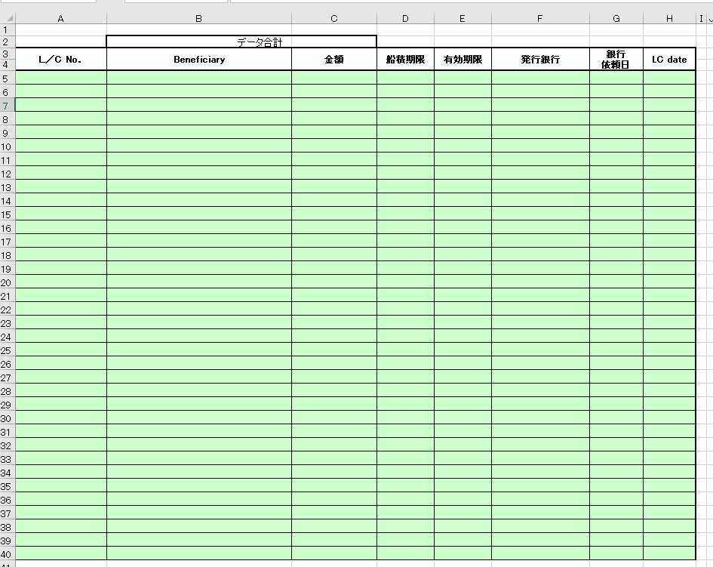

その流れは以下の通り。
No. | 処理 | 処理内容
 |  | No. | 処理
1 | パラメータ受取 | 1 | 下記のパラメータを画面より受け取る
 |  |  |  | No. | 項目名 |  |  | 備考
 |  |  |  | 1 | 通貨区分
 |  |  |  | 2 | 対象年月
2 | 臨時テーブルの登録 臨時テーブル：帳票LC別合計テーブル | 1 | LC情報を取得する
 |  |  | 取得元：
 |  |  |  | (kidscore2)t_lcinfo
 |  |  | 取得項目：
 |  |  |  | LC番号
 |  |  |  | 支払先正式名称
 |  |  |  | 金額
 |  |  |  | 船積期限
 |  |  |  | 有効期限
 |  |  |  | 銀行コード
 |  |  |  | 銀行依頼日
 |  |  |  | ＬＣＡＭオープン
 |  |  | 取得条件：
 |  |  |  | オープン年月 = パラメータの対象年月
 |  |  |  | 通貨区分 = パラメータの通貨区分
 |  |  |  | 状態 = 0 Or 状態 = 3 Or 状態 = 4 Or 状態 = 7 Or 状態 = 8
 |  | 2 | （臨時テーブル）帳票LC別合計テーブルのデータを全件削除する
 |  | 3 | （臨時テーブル）帳票LC別合計テーブルにデータを登録する
 |  |  |  | 帳票BeneBｋ別合計テーブルの登録設定
 |  |  |  | No | 項目名 |  | 設定値 |  | 備考
 |  |  |  | 1 | LC番号 |  | 上記取得したLC情報.LC番号
 |  |  |  | 2 | 工場名 |  | 上記取得したLC情報.支払先正式名称
 |  |  |  | 3 | 金額 |  | 上記取得したLC情報.金額 通貨区分 = "円"の場合、"#,##0"に変換して設定する それ以外の売、"#,##0.00"に変換して設定する
 |  |  |  | 4 | 船積期限 |  | 上記取得したLC情報.船積期限
 |  |  |  | 5 | 有効期限 |  | 上記取得したLC情報.有効期限
 |  |  |  | 6 | 発行銀行 |  | 上記取得したLC情報.銀行コードを元に銀行マスタより取得した銀行名正式名称
 |  |  |  | 7 | 銀行依頼日 |  | 上記取得したLC情報.銀行依頼日
 |  |  |  | 8 | LC日付 |  | 上記取得したLC情報.LCAMオープン
 |  | 4 | 合計金額を取得する
 |  |  | 合計金額 = 上記で取得したLC情報.金額を加算する

3 | 帳票出力 | 1 | 下記のように帳票テンプレートに値を設定し、帳票のプレビューを行う
 |  |  | L/C Open情報(LC別合計）
 |  |  | NO. | セル範囲 |  | 設定値
 |  |  | 1 | A1 |  | "(" + パラメータの対象年月 + "月)" フォーマット：yyyy年mm月
 |  |  | 2 | H2 |  | ”通貨区分：” + パラメータの通貨区分
 |  |  | 3 | C2 |  | 取得した合計金額 通貨区分 = "円"の場合、"#,##0"に変換して設定する それ以外の売、"#,##0.03"に変換して設定する
 |  |  | 4 | A5:H? |  | select * from 帳票LC別合計 で取得したデータを設定する 一ページに42件しか表示できない、45件を超えたら、改ページする フーターにページ番号を表示 ＆P／&N

帳票_３_レイアウト
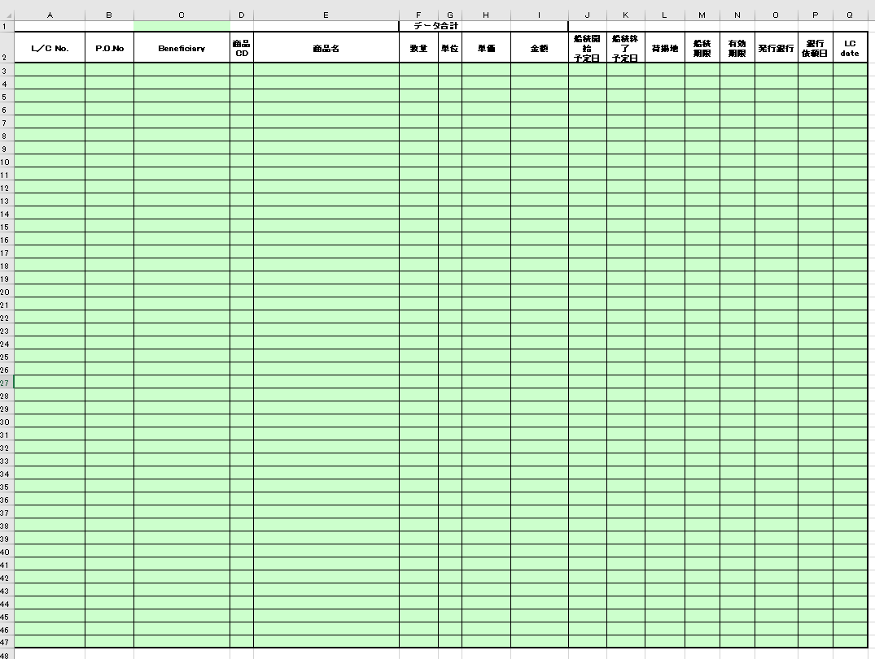

その流れは以下の通り。
No. | 処理 | 処理内容
 |  | No. | 処理
1 | パラメータ受取 | 1 | 下記のパラメータを画面より受け取る
 |  |  |  | No. | 項目名 |  |  | 備考
 |  |  |  | 1 | 通貨区分
 |  |  |  | 2 | 対象年月
2 | 臨時テーブルの登録 臨時テーブル：帳票LC別明細テーブル | 1 | LC情報を取得する
 |  |  | 取得元：
 |  |  |  | (kidscore2)t_lcinfo
 |  |  | 取得項目：
 |  |  |  | LC番号
 |  |  |  | PO番号
 |  |  |  | PO行番号
 |  |  |  | 支払先正式名称
 |  |  |  | 商品コード
 |  |  |  | 商品名英名
 |  |  |  | 数量
 |  |  |  | 単位
 |  |  |  | 単価
 |  |  |  | 金額
 |  |  |  | 船積開始予定日付
 |  |  |  | 船積終了予定日付
 |  |  |  | 荷揚地
 |  |  |  | 船積期限
 |  |  |  | 有効期限
 |  |  |  | 発行銀行名
 |  |  |  | 銀行依頼日
 |  |  |  | ＬＣＡＭオープン
 |  |  |  | 銀行コード
 |  |  | 取得条件：
 |  |  |  | オープン年月 = パラメータの対象年月
 |  |  |  | 通貨区分 = パラメータの通貨区分
 |  |  |  | 状態 = 0 Or 状態 = 3 Or 状態 = 4 Or 状態 = 7 Or 状態 = 8
 |  |  |  | ORDER BY LC番号,支払先正式名称,銀行コード
 |  | 2 | （臨時テーブル）帳票LC別明細テーブルのデータを全件削除する
 |  | 3 | （臨時テーブル）帳票LC別明細テーブルにデータを登録する
 |  |  |  | 帳票LC別明細テーブルの登録設定
 |  |  |  | No | 項目名 |  | 設定値 |  | 備考
 |  |  |  | 1 | LC番号 |  | 上記で取得したLC情報．LC番号
 |  |  |  | 2 | PO番号 |  | 上記で取得したLC情報．PO番号 + format(上記で取得したLC情報．PO行番号,"00")
 |  |  |  | 3 | 工場名 |  | 上記で取得したLC情報．支払先正式名称
 |  |  |  | 4 | 商品CD |  | 上記で取得したLC情報．商品コード
 |  |  |  | 5 | 商品名 |  | 上記で取得したLC情報．商品名英名
 |  |  |  | 6 | 数量 |  | 上記で取得したLC情報．数量 フォーマット("#,##0")
 |  |  |  | 7 | 単位 |  | 上記で取得したLC情報．単位
 |  |  |  | 8 | 単価 |  | 上記で取得したLC情報．単価 |  | 通貨区分 = "円"の場合、"#,##0" それ以外の売、"#,##0.0000"
 |  |  |  | 9 | 金額 |  | 上記で取得したLC情報．金額 |  | 通貨区分 = "円"の場合、"#,##0" それ以外の売、"#,##0.00"
 |  |  |  | 10 | 船積開始予定日 |  | 上記で取得したLC情報．船積開始予定日付
 |  |  |  | 11 | 船積終了予定日 |  | 上記で取得したLC情報．船積終了予定日付
 |  |  |  | 12 | 荷揚地
 |  |  |  | 13 | 船積期限 |  | 上記で取得したLC情報．船積期限
 |  |  |  | 14 | 有効期限 |  | 上記で取得したLC情報．有効期限
 |  |  |  | 15 | 発行銀行 |  | 銀行コード = 上記で取得したLC情報.銀行コードを元にm_acbankinfo より取得した銀行名正式名称
 |  |  |  | 16 | 銀行依頼日 |  | 上記で取得したLC情報．銀行依頼日
 |  |  |  | 17 | LC日付 |  | 上記で取得したLC情報．ＬＣＡＭオープン
 |  | 4 | 合計金額を取得する
 |  |  | 合計金額 = 上記で取得したLC情報.金額を加算する

3 | 帳票出力 | 1 | 下記のように帳票テンプレートに値を設定し、帳票のプレビューを行う
 |  |  | L/C Open情報(LC別合計）
 |  |  | NO. | セル範囲 |  | 設定値
 |  |  | 1 | C1 |  | "(" + LC帳票出力画面の年 + "年" + LC帳票出力画面の月 + "月)"
 |  |  | 2 | Q1 |  | ”通貨区分：” + 取得した通貨区分
 |  |  | 3 | I1 |  | 取得した合計金額 通貨区分 = "円"の場合、"#,##0"に変換して設定する それ以外の売、"#,##0.00"に変換して設定する
 |  |  | 4 | A3:Q? |  | select * from 帳票LC別明細 で取得したデータを設定する 一ページに45件しか表示できない、45件を超えたら、改ページする フーターにページ番号を表示 ＆P／&N

帳票（オープン月）_4_レイアウト
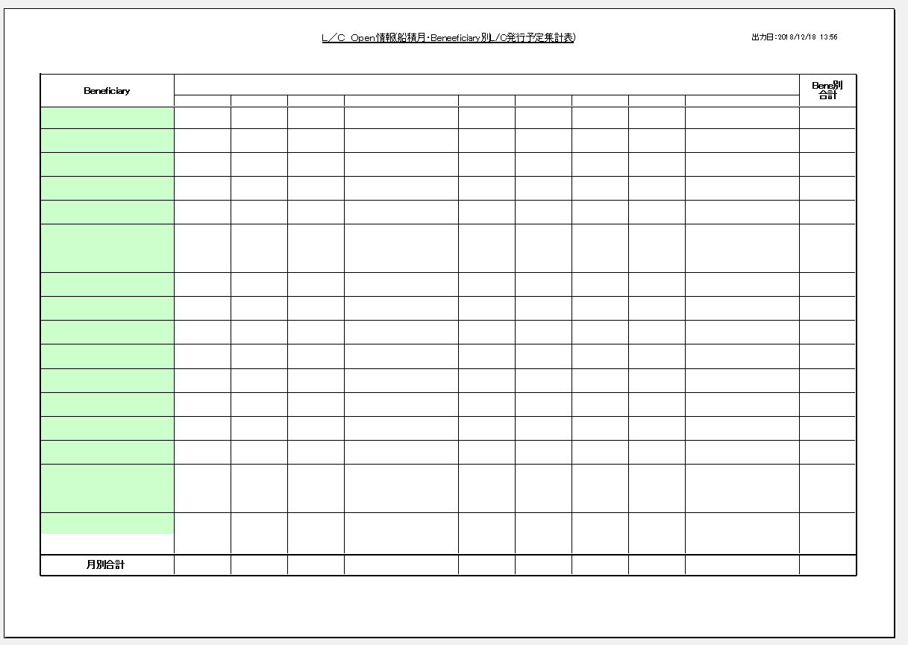

その流れは以下の通り。
No. | 処理 | 処理内容
 |  | No. | 処理
1 | パラメータ受取 | 1 | 下記のパラメータを画面より受け取る
 |  |  | No. | 項目名 |  |  | 備考
 |  |  | 1 | 通貨区分
 |  |  | 2 | 銀行リスト
 |  |  | 3 | 対象年月
2 | 臨時テーブルの登録 臨時テーブル：帳票Bene月別集計 | 1 | LC情報を取得する
 |  |  | 取得元：
 |  |  |  | (kidscore2)t_lcinfo
 |  |  | 取得項目：
 |  |  |  | 支払先コード
 |  |  |  | オープン年月
 |  |  |  | SUM(金額）
 |  |  |  | 支払先正式名称
 |  |  | 取得条件：
 |  |  |  | オープン年月 between パラメータの対象年月-6ヶ月 and パラメータの対象年月 + 4ヶ月
 |  |  |  | 通貨区分 = パラメータの通貨区分
 |  |  |  | 状態 = 0 Or 状態 = 3 Or 状態 = 4 Or 状態 = 7 Or 状態 = 8
 |  |  |  | 支払先コード is not null
 |  |  |  | GROUP BY 支払先コード,オープン年月,支払先正式名称
 |  |  |  | ORDER BY 支払先コード,オープン年月,支払先正式名称
 |  | 2 | 支払先別の合計金額を取得する
 |  |  | 取得元：
 |  |  |  | (kidscore2)t_lcinfo
 |  |  | 取得項目：
 |  |  |  | 支払先コード
 |  |  |  | SUM(金額）
 |  |  |  | 支払先正式名称
 |  |  | 取得条件：
 |  |  |  | オープン年月 between パラメータの対象年月-6ヶ月 and パラメータの対象年月 + 4ヶ月
 |  |  |  | 通貨区分 = パラメータの通貨区分
 |  |  |  | 状態 = 0 Or 状態 = 3 Or 状態 = 4 Or 状態 = 7 Or 状態 = 8
 |  |  |  | 支払先コード is not null
 |  |  |  | GROUP BY 支払先コード,支払先正式名称
 |  |  |  | ORDER BY 支払先コード,支払先正式名称
 |  | 2 | （臨時テーブル）帳票Bene月別集計テーブルを全件削除する
 |  | 3 | （臨時テーブル）帳票Bene月別集計テーブルにデータを登録する
 |  |  |  | 帳票Bene月別集計テーブルの登録設定
 |  |  |  | No | 項目名 |  | 設定値 | 備考
 |  |  |  | 1 | Beneficiary |  | 上記の支払先別の合計金額で取得した支払先正式名称
 |  |  |  | 2 | 年月1 |  | 上記の支払先オープン年月別の合計金額で取得したオープン年月 = パラメータの対象年月 - 6ヶ月の場合、上記の支払先オープン年月別の合計金額で取得したSUM（金額）を設定
 |  |  |  | 3 | 年月2 |  | 上記の支払先オープン年月別の合計金額で取得したオープン年月 = パラメータの対象年月 - 5ヶ月の場合、上記の支払先オープン年月別の合計金額で取得したSUM（金額）を設定
 |  |  |  | 4 | 年月3 |  | 上記の支払先オープン年月別の合計金額で取得したオープン年月 = パラメータの対象年月 - 4ヶ月の場合、上記の支払先オープン年月別の合計金額で取得したSUM（金額）を設定
 |  |  |  | 5 | 年月4 |  | 上記の支払先オープン年月別の合計金額で取得したオープン年月 = パラメータの対象年月 - 3ヶ月の場合、上記の支払先オープン年月別の合計金額で取得したSUM（金額）を設定
 |  |  |  | 6 | 年月5 |  | 上記の支払先オープン年月別の合計金額で取得したオープン年月 = パラメータの対象年月 - 2ヶ月の場合、上記の支払先オープン年月別の合計金額で取得したSUM（金額）を設定
 |  |  |  | 7 | 年月6 |  | 上記の支払先オープン年月別の合計金額で取得したオープン年月 = パラメータの対象年月 - 1ヶ月の場合、上記の支払先オープン年月別の合計金額で取得したSUM（金額）を設定
 |  |  |  | 8 | 年月7 |  | 上記の支払先オープン年月別の合計金額で取得したオープン年月 = パラメータの対象年月の場合、上記の支払先オープン年月別の合計金額で取得したSUM（金額）を設定
 |  |  |  | 9 | 年月8 |  | 上記の支払先オープン年月別の合計金額で取得したオープン年月 = パラメータの対象年月 + 1ヶ月の場合、上記の支払先オープン年月別の合計金額で取得したSUM（金額）を設定
 |  |  |  | 10 | 年月9 |  | 上記の支払先オープン年月別の合計金額で取得したオープン年月 = パラメータの対象年月 + 2ヶ月の場合、上記の支払先オープン年月別の合計金額で取得したSUM（金額）を設定
 |  |  |  | 11 | 年月10 |  | 上記の支払先オープン年月別の合計金額で取得したオープン年月 = パラメータの対象年月 + 3ヶ月の場合、上記の支払先オープン年月別の合計金額で取得したSUM（金額）を設定
 |  |  |  | 12 | 年月11 |  | 上記の支払先オープン年月別の合計金額で取得したオープン年月 = パラメータの対象年月 + 4ヶ月の場合、上記の支払先オープン年月別の合計金額で取得したSUM（金額）を設定
 |  |  |  | 13 | 合計 |  | 上記の支払先別の合計金額で取得したSUM（金額）を合計した値
3 | 帳票出力 | 1 | 下記のように帳票テンプレートに値を設定し、帳票のプレビューを行う
 |  |  | L/C Open情報（Open月（船積月）・Beneficiary別L/C発行予定集計表）
 |  |  | NO. | セル範囲 |  | 設定値
 |  |  | 1 | ヘッダー中央の文字列 |  | L/C Open情報（Open月・Beneficiary別L/C発行予定集計表）
 |  |  | 2 | M1 |  | ”通貨区分：” + 取得した通貨区分
 |  |  | 3 | B3 |  | パラメータの対象年月 - 6ヶ月 フォーマット（yy\年mm月）
 |  |  | 4 | C3 |  | パラメータの対象年月 - 5ヶ月 フォーマット（yy\年mm月）
 |  |  | 5 | D3 |  | パラメータの対象年月 - 4ヶ月 フォーマット（yy\年mm月）
 |  |  | 6 | E3 |  | パラメータの対象年月 - 3ヶ月 フォーマット（yy\年mm月）
 |  |  | 7 | F3 |  | パラメータの対象年月 - 2ヶ月 フォーマット（yy\年mm月）
 |  |  | 8 | G3 |  | パラメータの対象年月 - 1ヶ月 フォーマット（yy\年mm月）
 |  |  | 9 | H3 |  | パラメータの対象年月 フォーマット（yy\年mm月）
 |  |  | 10 | I3 |  | パラメータの対象年月 - 1ヶ月 フォーマット（yy\年mm月）
 |  |  | 11 | J3 |  | パラメータの対象年月 - 2ヶ月 フォーマット（yy\年mm月）
 |  |  | 12 | K3 |  | パラメータの対象年月 - 3ヶ月 フォーマット（yy\年mm月）
 |  |  | 13 | L3 |  | パラメータの対象年月 - 4ヶ月 フォーマット（yy\年mm月）
 |  |  | 14 | B23:M23 |  | SELECT Sum(帳票Bene月別集計.年月1) AS 年月1の合計, Sum(帳票Bene月別集計.年月2) AS 年月2の合計, Sum(帳票Bene月別集計.年月3) AS 年月3の合計, Sum(帳票Bene月別集計.年月4) AS 年月4の合計, Sum(帳票Bene月別集計.年月5) AS 年月5の合計, Sum(帳票Bene月別集計.年月6) AS 年月6の合計, Sum(帳票Bene月別集計.年月7) AS 年月7の合計, Sum(帳票Bene月別集計.年月8) AS 年月8の合計, Sum(帳票Bene月別集計.年月9) AS 年月9の合計, Sum(帳票Bene月別集計.年月10) AS 年月10の合計, Sum(帳票Bene月別集計.年月11) AS 年月11の合計, Sum(帳票Bene月別集計.合計) AS 合計の合計 FROM 帳票Bene月別集計; で取得した年月別の合計 通貨区分 = "円"の場合、"#,##0"に変換して設定する それ以外の売、"#,##0.00"に変換して設定する
 |  |  | 15 | A4:M? |  | select * from 帳票Bene月別集計 で取得したデータを設定する 一ページに19件しか表示できない、19件を超えたら、改ページする フーターにページ番号を表示 ＆P／&N

帳票（船積月）_4_レイアウト
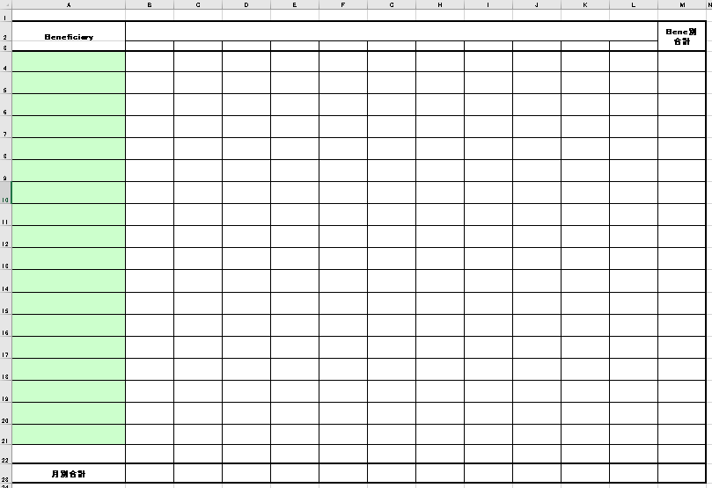

その流れは以下の通り。
No. | 処理 | 処理内容
 |  | No. | 処理
1 | パラメータ受取 | 1 | 下記のパラメータを画面より受け取る
 |  |  | No. | 項目名 |  |  | 備考
 |  |  | 1 | 通貨区分
 |  |  | 2 | 銀行リスト
 |  |  | 3 | 対象年月
2 | 臨時テーブルの登録 臨時テーブル：帳票Bene月別集計 | 1 | LC情報を取得する
 |  |  | 取得元：
 |  |  |  | (kidscore2)t_lcinfo
 |  |  | 取得項目：
 |  |  |  | 支払先コード
 |  |  |  | 船積年月
 |  |  |  | SUM(金額）
 |  |  |  | 支払先正式名称
 |  |  | 取得条件：
 |  |  |  | 船積年月 between パラメータの対象年月-6ヶ月 and パラメータの対象年月 + 4ヶ月
 |  |  |  | 通貨区分 = パラメータの通貨区分
 |  |  |  | 状態 = 0 Or 状態 = 3 Or 状態 = 4 Or 状態 = 7 Or 状態 = 8
 |  |  |  | 支払先コード is not null
 |  |  |  | GROUP BY 支払先コード,オープン年月,支払先正式名称
 |  |  |  | ORDER BY 支払先コード,オープン年月,支払先正式名称
 |  | 2 | 支払先別の合計金額を取得する
 |  |  | 取得元：
 |  |  |  | (kidscore2)t_lcinfo
 |  |  | 取得項目：
 |  |  |  | 支払先コード
 |  |  |  | SUM(金額）
 |  |  |  | 支払先正式名称
 |  |  | 取得条件：
 |  |  |  | 船積年月 between パラメータの対象年月-6ヶ月 and パラメータの対象年月 + 4ヶ月
 |  |  |  | 通貨区分 = パラメータの通貨区分
 |  |  |  | 状態 = 0 Or 状態 = 3 Or 状態 = 4 Or 状態 = 7 Or 状態 = 8
 |  |  |  | 支払先コード is not null
 |  |  |  | GROUP BY 支払先コード,支払先正式名称
 |  |  |  | ORDER BY 支払先コード,支払先正式名称
 |  | 2 | （臨時テーブル）帳票Bene月別集計テーブルを全件削除する
 |  | 3 | （臨時テーブル）帳票Bene月別集計テーブルにデータを登録する
 |  |  |  | 帳票Bene月別集計テーブルの登録設定
 |  |  |  | No | 項目名 |  | 設定値 | 備考
 |  |  |  | 1 | Beneficiary |  | 上記の支払先別の合計金額で取得した支払先正式名称
 |  |  |  | 2 | 年月1 |  | 上記の支払先オープン年月別の合計金額で取得したオープン年月 = パラメータの対象年月 - 6ヶ月の場合、上記の支払先オープン年月別の合計金額で取得したSUM（金額）を設定
 |  |  |  | 3 | 年月2 |  | 上記の支払先オープン年月別の合計金額で取得したオープン年月 = パラメータの対象年月 - 5ヶ月の場合、上記の支払先オープン年月別の合計金額で取得したSUM（金額）を設定
 |  |  |  | 4 | 年月3 |  | 上記の支払先オープン年月別の合計金額で取得したオープン年月 = パラメータの対象年月 - 4ヶ月の場合、上記の支払先オープン年月別の合計金額で取得したSUM（金額）を設定
 |  |  |  | 5 | 年月4 |  | 上記の支払先オープン年月別の合計金額で取得したオープン年月 = パラメータの対象年月 - 3ヶ月の場合、上記の支払先オープン年月別の合計金額で取得したSUM（金額）を設定
 |  |  |  | 6 | 年月5 |  | 上記の支払先オープン年月別の合計金額で取得したオープン年月 = パラメータの対象年月 - 2ヶ月の場合、上記の支払先オープン年月別の合計金額で取得したSUM（金額）を設定
 |  |  |  | 7 | 年月6 |  | 上記の支払先オープン年月別の合計金額で取得したオープン年月 = パラメータの対象年月 - 1ヶ月の場合、上記の支払先オープン年月別の合計金額で取得したSUM（金額）を設定
 |  |  |  | 8 | 年月7 |  | 上記の支払先オープン年月別の合計金額で取得したオープン年月 = パラメータの対象年月の場合、上記の支払先オープン年月別の合計金額で取得したSUM（金額）を設定
 |  |  |  | 9 | 年月8 |  | 上記の支払先オープン年月別の合計金額で取得したオープン年月 = パラメータの対象年月 + 1ヶ月の場合、上記の支払先オープン年月別の合計金額で取得したSUM（金額）を設定
 |  |  |  | 10 | 年月9 |  | 上記の支払先オープン年月別の合計金額で取得したオープン年月 = パラメータの対象年月 + 2ヶ月の場合、上記の支払先オープン年月別の合計金額で取得したSUM（金額）を設定
 |  |  |  | 11 | 年月10 |  | 上記の支払先オープン年月別の合計金額で取得したオープン年月 = パラメータの対象年月 + 3ヶ月の場合、上記の支払先オープン年月別の合計金額で取得したSUM（金額）を設定
 |  |  |  | 12 | 年月11 |  | 上記の支払先オープン年月別の合計金額で取得したオープン年月 = パラメータの対象年月 + 4ヶ月の場合、上記の支払先オープン年月別の合計金額で取得したSUM（金額）を設定
 |  |  |  | 13 | 合計 |  | 上記の支払先別の合計金額で取得したSUM（金額）を合計した値
3 | 帳票出力 | 1 | 下記のように帳票テンプレートに値を設定し、帳票のプレビューを行う
 |  |  | L/C Open情報（船積月・Beneficiary別L/C発行予定集計表）
 |  |  | NO. | セル範囲 |  | 設定値
 |  |  | 1 | ヘッダー中央の文字列 |  | L/C Open情報（船積月・Beneficiary別L/C発行高集計表）
 |  |  | 2 | M1 |  | ”通貨区分：” + 取得した通貨区分
 |  |  | 3 | B3 |  | パラメータの対象年月 - 6ヶ月 フォーマット（yy\年mm月）
 |  |  | 4 | C3 |  | パラメータの対象年月 - 5ヶ月 フォーマット（yy\年mm月）
 |  |  | 5 | D3 |  | パラメータの対象年月 - 4ヶ月 フォーマット（yy\年mm月）
 |  |  | 6 | E3 |  | パラメータの対象年月 - 3ヶ月 フォーマット（yy\年mm月）
 |  |  | 7 | F3 |  | パラメータの対象年月 - 2ヶ月 フォーマット（yy\年mm月）
 |  |  | 8 | G3 |  | パラメータの対象年月 - 1ヶ月 フォーマット（yy\年mm月）
 |  |  | 9 | H3 |  | パラメータの対象年月 フォーマット（yy\年mm月）
 |  |  | 10 | I3 |  | パラメータの対象年月 - 1ヶ月 フォーマット（yy\年mm月）
 |  |  | 11 | J3 |  | パラメータの対象年月 - 2ヶ月 フォーマット（yy\年mm月）
 |  |  | 12 | K3 |  | パラメータの対象年月 - 3ヶ月 フォーマット（yy\年mm月）
 |  |  | 13 | L3 |  | パラメータの対象年月 - 4ヶ月 フォーマット（yy\年mm月）
 |  |  | 14 | B23:M23 |  | SELECT Sum(帳票Bene月別集計.年月1) AS 年月1の合計, Sum(帳票Bene月別集計.年月2) AS 年月2の合計, Sum(帳票Bene月別集計.年月3) AS 年月3の合計, Sum(帳票Bene月別集計.年月4) AS 年月4の合計, Sum(帳票Bene月別集計.年月5) AS 年月5の合計, Sum(帳票Bene月別集計.年月6) AS 年月6の合計, Sum(帳票Bene月別集計.年月7) AS 年月7の合計, Sum(帳票Bene月別集計.年月8) AS 年月8の合計, Sum(帳票Bene月別集計.年月9) AS 年月9の合計, Sum(帳票Bene月別集計.年月10) AS 年月10の合計, Sum(帳票Bene月別集計.年月11) AS 年月11の合計, Sum(帳票Bene月別集計.合計) AS 合計の合計 FROM 帳票Bene月別集計; で取得した年月別の合計 通貨区分 = "円"の場合、"#,##0"に変換して設定する それ以外の売、"#,##0.00"に変換して設定する
 |  |  | 15 | A4:M? |  | select * from 帳票Bene月別集計 で取得したデータを設定する 一ページに19件しか表示できない、19件を超えたら、改ページする フーターにページ番号を表示 ＆P／&N

帳票_５_レイアウト
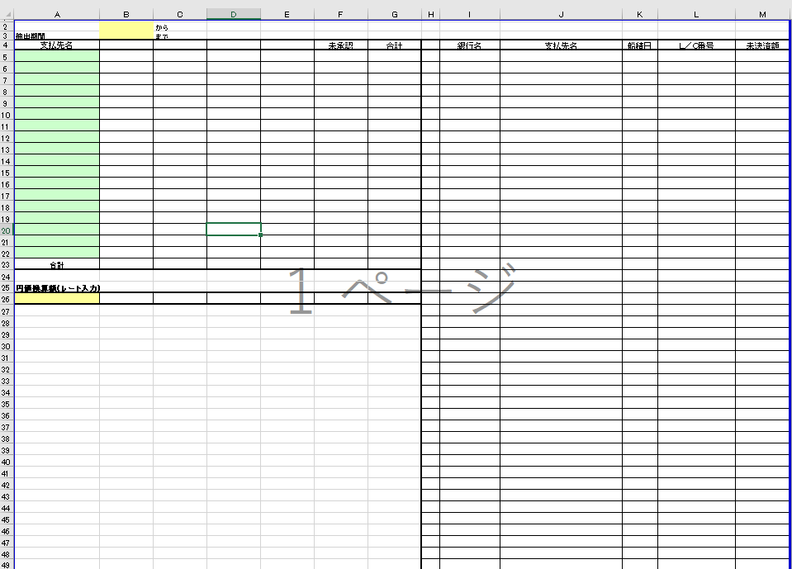

その流れは以下の通り。
No. | 処理 | 処理内容
 |  | No. | 処理
1 | パラメータ受取 | 1 | 下記のパラメータを画面より受け取る
 |  |  | No. | 項目名 |  |  |  | 備考
 |  |  | 1 | 通貨区分（未承認含む）
 |  |  | 2 | 銀行リスト
 |  |  | 3 | 開始年月日
 |  |  | 3 | 終了年月日
 |  |  | 3 | 円価換算額
2 | 臨時テーブルの登録 臨時テーブル：帳票未決済額テーブル | 1 | 帳票未決済額テーブルデータを全件削除する
 |  | 2 | LC情報を取得する
 |  |  | 取得元：
 |  |  |  | (kidscore2)t_lcinfo
 |  |  | 取得項目：
 |  |  |  | 銀行コード
 |  |  |  | 支払先正式名称
 |  |  |  | 船積開始予定日付
 |  |  |  | LC番号
 |  |  |  | 金額
 |  |  |  | ユーザンス決済
 |  |  |  | BL引受明細１金額
 |  |  |  | BL引受明細２金額
 |  |  |  | BL引受明細３金額
 |  |  | 取得条件：
 |  |  |  | 船積開始予定日時 BETWEEN パラメータの開始年月日 and パラメータの終了年月日
 |  |  |  | 支払先名称 is not null
 |  |  |  | 状態 = 0 Or 状態 = 3 Or 状態 = 4 Or 状態 = 7 Or 状態 = 8
 |  |  |  | 通貨区分 = パラメータの通貨区分（未承認含む）
 |  |  |  | order by 銀行コード,支払先名称,船積開始予定日付
 |  | 3 | （臨時テーブル）帳票未決済額テーブルにデータを登録する
 |  |  |  | 帳票未決済額テーブルの登録設定
 |  |  |  | No | 項目名 |  |  | 設定値 | 備考
 |  |  |  | 1 | 管理番号 |  |  | 連番（1～）
 |  |  |  | 2 | 発行銀行名 |  |  | 上記で取得銀行コードを元に銀行マスタより取得した銀行名正式名称
 |  |  |  | 3 | 支払先正式名称 |  |  | 上記で取得した支払先正式名称
 |  |  |  | 4 | 船積日 |  |  | 上記で取得した船積開始予定日付
 |  |  |  | 5 | LC番号 |  |  | 上記で取得したLC番号
 |  |  |  | 6 | 未決済額 |  |  | 上記で取得した金額 - (BL引受明細１金額 + BL引受明細2金額 +BL引受明細3金額) | 通貨区分 = "円"の場合、"#,##0" それ以外の売、"#,##0.00"
3 | 臨時テーブルの登録 臨時テーブル：帳票未決済額未承認テーブル | 1 | 帳票未決済額未承認テーブルデータを全件削除する
 |  | 2 | LC情報を取得する
 |  |  | 取得元：
 |  |  |  | (kidscore2)t_lcinfo
 |  |  | 取得項目：
 |  |  |  | 銀行コード
 |  |  |  | 支払先正式名称
 |  |  |  | 船積開始予定日付
 |  |  |  | LC番号
 |  |  |  | 金額
 |  |  |  | ユーザンス決済
 |  |  |  | BL引受明細１金額
 |  |  |  | BL引受明細２金額
 |  |  |  | BL引受明細３金額
 |  |  | 取得条件：
 |  |  |  | 船積開始予定日時 BETWEEN パラメータの開始年月日 and パラメータの終了年月日
 |  |  |  | 支払先名称 is not null
 |  |  |  | 状態 = 6
 |  |  |  | 通貨区分 = パラメータの通貨区分（未承認含む）
 |  |  |  | order by 銀行コード,支払先名称,船積開始予定日付
 |  | 3 | 帳票未決済額未承認テーブルにデータを登録する
 |  |  |  | 帳票未決済額未承認テーブルの登録
 |  |  |  | No | 項目名 |  |  | 設定値 | 備考
 |  |  |  | 1 | 支払先正式名称 |  |  | 上記で取得した支払先正式名称
 |  |  |  | 2 | 未決済額 |  |  | 上記で取得した金額 - (BL引受明細１金額 + BL引受明細2金額 +BL引受明細3金額) | 通貨区分 = "円"の場合、"#,##0" それ以外の売、"#,##0.00"

4 | 臨時テーブルの登録 臨時テーブル：帳票未決済額未承認テーブル | 1 | 帳票BeneBK別合計テーブルデータを全件削除する
 |  | 2 | 支払先銀行別の合計金額を取得する
 |  |  | 取得元：
 |  |  |  | (kidscore2)t_lcinfo
 |  |  | 取得項目：
 |  |  |  | 支払先正式名称
 |  |  |  | 発行銀行名
 |  |  |  | SUM(未決済額）
 |  |  |  | Group by 支払先正式名称,発行銀行名
 |  |  |  | order by 支払先正式名称,発行銀行名
 |  | 3 | 支払先銀行別の合計金額を取得する
 |  |  | 取得元：
 |  |  |  | (kidscore2)t_lcinfo
 |  |  | 取得項目：
 |  |  |  | 支払先正式名称
 |  |  |  | SUM(未決済額）
 |  |  |  | Group by 支払先正式名称
 |  |  |  | order by 支払先正式名称
 |  | 4 | 帳票BeneBK別合計テーブルにデータを登録する
 |  |  | 帳票BeneBK別合計テーブルの登録
 |  |  |  | No | 項目名 |  |  | 設定値 | 備考
 |  |  |  | 1 | Beneficiary |  |  | 上記の支払先別の合計金額で取得した支払先正式名称
 |  |  |  | 2 | 銀行1 |  |  | 上記の支払先銀行別の合計金額で取得した銀行コード = 銀行名取得で取得した1件目の銀行コードの場合、支払先銀行別の合計金額で取得したSUM（未決済額）を設定
 |  |  |  | 3 | 銀行2 |  |  | 上記の支払先銀行別の合計金額で取得した銀行コード = 銀行名取得で取得した2件目の銀行コードの場合、支払先銀行別の合計金額で取得したSUM（未決済額）を設定
 |  |  |  | 4 | 銀行3 |  |  | 上記の支払先銀行別の合計金額で取得した銀行コード = 銀行名取得で取得した3件目の銀行コードの場合、支払先銀行別の合計金額で取得したSUM（未決済額）を設定
 |  |  |  | 5 | 銀行4 |  |  | 上記の支払先銀行別の合計金額で取得した銀行コード = 銀行名取得で取得した4件目の銀行コードの場合、支払先銀行別の合計金額で取得したSUM（未決済額）を設定
 |  |  |  | 6 | 合計 |  |  | 上記の支払先別の合計金額で取得したSUM(未決済額）

5 | レートの取得 | 1 | レートを設定する
 |  |  | パラメータの円価換算額が空ではなく、０より大きいの場合
 |  |  |  | レート = パラメータの円価換算額をバリアント型 に変換
 |  |  | それ以外の場合
 |  |  |  | 通貨区分を取得する
 |  |  |  |  | パラメータの通貨区分（未承認含む）が”円”の場合、
 |  |  |  |  |  | 通貨区分 = 1
 |  |  |  |  | パラメータの通貨区分（未承認含む）が”USドル”の場合、
 |  |  |  |  |  | 通貨区分 = 2
 |  |  |  |  | パラメータの通貨区分（未承認含む）が”HKドル”の場合、
 |  |  |  |  |  | 通貨区分 = 3
 |  |  |  | 通貨レートマスタよりレートを取得する
 |  |  |  | 取得元：
 |  |  |  |  | （kidscore2)m_monetaryrate
 |  |  |  | 取得項目：
 |  |  |  |  | 換算レート
 |  |  |  | 取得条件：
 |  |  |  |  | 適用開始月 >= 現在日付(yyyy/mm/dd)
 |  |  |  |  | 適用開始月 <= 現在日付(yyyy/mm/dd)
 |  |  |  |  | 通貨区分 = 上記で取得した通貨区分
 |  |  |  | レート = 上記で取得した換算レート
 |  |  | 上記で取得した通貨区分（未承認含む）が”円”の場合、
 |  |  |  | レート = 0
6 | 帳票出力 | 1 | 下記のように帳票テンプレートに値を設定し、帳票のプレビューを行う
 |  |  | L/C未決済リスト
 |  |  | NO. | セル範囲 |  |  | 設定値
 |  |  | 1 | M3 |  |  | ”通貨区分：” + 取得した通貨区分未承認
 |  |  | 2 | B2 |  |  | パラメータの開始年月日 フォーマット：yyyy/mm/dd
 |  |  | 3 | B3 |  |  | パラメータの終了年月日 フォーマット：yyyy/mm/dd
 |  |  | 4 | A5:G? |  |  | SELECT 帳票BeneBk別合計.Beneficiary, 帳票BeneBk別合計.銀行1, 帳票BeneBk別合計.銀行2, 帳票BeneBk別合計.銀行3, 帳票BeneBk別合計.銀行4, FORMAT(未承認.未承認金額,"#,##0.00") AS 未承認合計, FORMAT(nz(帳票BeneBk別合計.合計,0) + nz(未承認.未承認金額,0),"#,##0.00") AS Bene別合計 FROM [ SELECT 帳票未決済額未承認.支払先正式名称 AS 支払先, sum(帳票未決済額未承認.未決済額) AS 未承認金額 FROM 帳票未決済額未承認 GROUP BY 帳票未決済額未承認.支払先正式名称]. AS 未承認 RIGHT JOIN 帳票BeneBk別合計 ON 未承認.支払先 = 帳票BeneBk別合計.Beneficiary UNION SELECT 未承認.支払先, 帳票BeneBk別合計.銀行1, 帳票BeneBk別合計.銀行2, 帳票BeneBk別合計.銀行3, 帳票BeneBk別合計.銀行4, FORMAT(未承認.未承認金額,"#,##0.00") AS 未承認合計, FORMAT(nz(帳票BeneBk別合計.合計,0) + nz(未承認.未承認金額,0),"#,##0.00") AS Bene別合計 FROM [ SELECT 帳票未決済額未承認.支払先正式名称 AS 支払先, sum(帳票未決済額未承認.未決済額) AS 未承認金額 FROM 帳票未決済額未承認 GROUP BY 帳票未決済額未承認.支払先正式名称]. AS 未承認 LEFT JOIN 帳票BeneBk別合計 ON 未承認.支払先 = 帳票BeneBk別合計.Beneficiary; で取得した金額を設定 通貨区分 = "円"の場合、"#,##0"に変換して設定する それ以外の売、"#,##0.00"に変換して設定する
 |  |  | 5 | B23:G23 |  |  | SELECT SUM(帳票BeneBk別合計未承認結合.銀行1) AS 銀行1の合計, SUM(帳票BeneBk別合計未承認結合.銀行2) AS 銀行2の合計, SUM(帳票BeneBk別合計未承認結合.銀行3) AS 銀行3の合計, SUM(帳票BeneBk別合計未承認結合.銀行4) AS 銀行4の合計, SUM(帳票BeneBk別合計未承認結合.未承認合計) AS 未承認金額の合計, SUM(帳票BeneBk別合計未承認結合.Bene別合計) AS Bene別合計の合計 FROM ( SELECT 帳票BeneBk別合計.Beneficiary, 帳票BeneBk別合計.銀行1, 帳票BeneBk別合計.銀行2, 帳票BeneBk別合計.銀行3, 帳票BeneBk別合計.銀行4, 未承認.未承認金額 AS 未承認合計, nz(帳票BeneBk別合計.合計,0) + nz(未承認.未承認金額,0) AS Bene別合計 FROM [ SELECT 帳票未決済額未承認.支払先正式名称 AS 支払先, sum(帳票未決済額未承認.未決済額) AS 未承認金額 FROM 帳票未決済額未承認 GROUP BY 帳票未決済額未承認.支払先正式名称]. AS 未承認 RIGHT JOIN 帳票BeneBk別合計 ON 未承認.支払先 = 帳票BeneBk別合計.Beneficiary UNION SELECT 未承認.支払先, 帳票BeneBk別合計.銀行1, 帳票BeneBk別合計.銀行2, 帳票BeneBk別合計.銀行3, 帳票BeneBk別合計.銀行4, 未承認.未承認金額 AS 未承認合計, nz(帳票BeneBk別合計.合計,0) + nz(未承認.未承認金額,0) AS Bene別合計 FROM [ SELECT 帳票未決済額未承認.支払先正式名称 AS 支払先, sum(帳票未決済額未承認.未決済額) AS 未承認金額 FROM 帳票未決済額未承認 GROUP BY 帳票未決済額未承認.支払先正式名称]. AS 未承認 LEFT JOIN 帳票BeneBk別合計 ON 未承認.支払先 = 帳票BeneBk別合計.Beneficiary) AS 帳票BeneBk別合計未承認結合; で取得した合計値を設定
 |  |  | 6 | A26 |  |  | レート取得で取得したレートを設定 レートに小数点があった場合、小数点２桁以降を切り捨て なかった場合、".00"を追記
 |  |  | 7 | B4：E4 |  |  | 銀行名取得で取得した銀行名正式名称
 |  |  | 8 | B26 |  |  | レート取得で取得したレートが空ではない、かつB23の値が空ではない場合 B23の値 * レート取得で取得したレート を設定 通貨区分 = "円"の場合、"#,##0"に変換して設定する それ以外の売、"#,##0.00"に変換して設定する
 |  |  | 9 | C26 |  |  | レート取得で取得したレートが空ではない、かつC23の値が空ではない場合 C23の値 * レート取得で取得したレート を設定 通貨区分 = "円"の場合、"#,##0"に変換して設定する それ以外の売、"#,##0.00"に変換して設定する
 |  |  | 10 | D26 |  |  | レート取得で取得したレートが空ではない、かつD23の値が空ではない場合 D23の値 * レート取得で取得したレート を設定 通貨区分 = "円"の場合、"#,##0"に変換して設定する それ以外の売、"#,##0.00"に変換して設定する
 |  |  | 11 | E26 |  |  | レート取得で取得したレートが空ではない、かつE23の値が空ではない場合 E23の値 * レート取得で取得したレート を設定 通貨区分 = "円"の場合、"#,##0"に変換して設定する それ以外の売、"#,##0.00"に変換して設定する
 |  |  | 12 | F26 |  |  | レート取得で取得したレートが空ではない、かつF23の値が空ではない場合 F23の値 * レート取得で取得したレート を設定 通貨区分 = "円"の場合、"#,##0"に変換して設定する それ以外の売、"#,##0.00"に変換して設定する
 |  |  | 13 | G26 |  |  | レート取得で取得したレートが空ではない、かつG23の値が空ではない場合 G23の値 * レート取得で取得したレート を設定 通貨区分 = "円"の場合、"#,##0"に変換して設定する それ以外の売、"#,##0.00"に変換して設定する
 |  |  | 14 | H5:M? |  |  | select * from 帳票未決済額; で取得したデータを設定する 一ページに45件しか表示できない、45件を超えたら、改ページする フーターにページ番号を表示 ＆P／&N

帳票_６_レイアウト
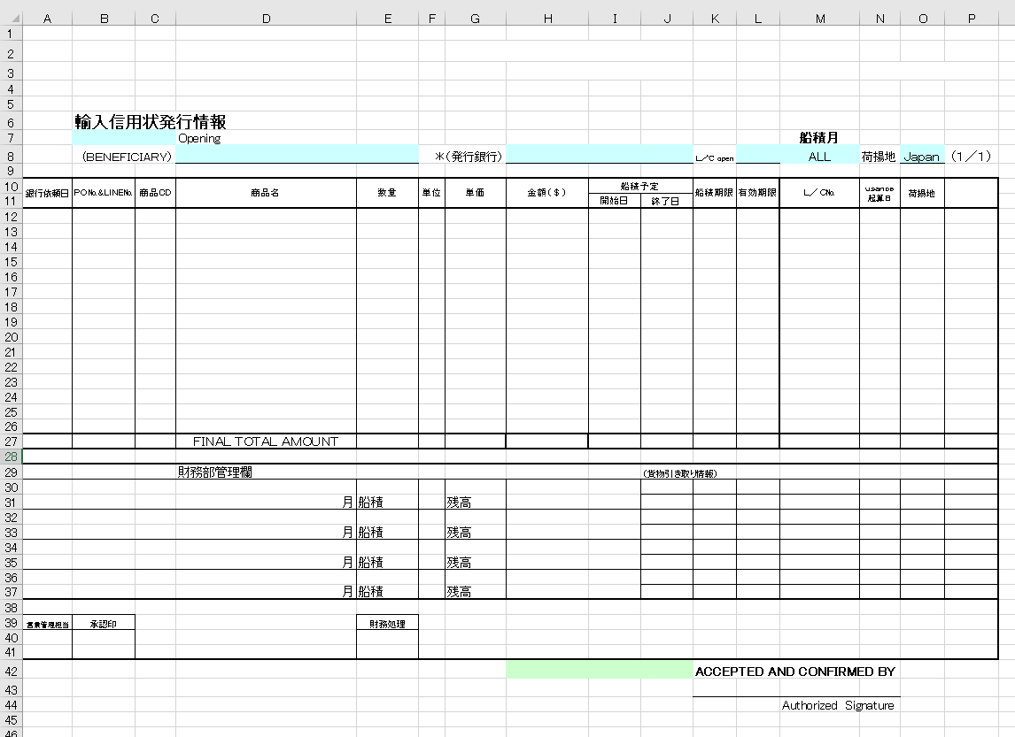

その流れは以下の通り。
No. | 処理 | 処理内容
 |  | No. | 処理
1 | パラメータ受取 | 1 | 下記のパラメータを画面より受け取る
 |  |  | No. | 項目名 |  |  | 備考
 |  |  | 1 | 通貨区分
 |  |  | 2 | 銀行リスト
 |  |  | 4 | 銀行コード検索フラグ |  |  | 画面の銀行名チェックボックスがチェックしている場合、1となる、チェックしていない場合、0となる
 |  |  | 5 | L/Copen検索フラグ |  |  | 画面のL/Copenチェックボックスがチェックしている場合、1となる、チェックしていない場合、0となる
 |  |  | 6 | 荷揚地検索フラグ |  |  | 画面の荷揚地チェックボックスがチェックしている場合、1となる、チェックしていない場合、0となる
 |  |  | 4 | オープン月 |  |  | 画面のオープン月テキストの値
 |  |  | 5 | 船積月 |  |  | 画面の船積月テキストの値
 |  |  | 6 | 支払先コード |  |  | 画面の支払先コードテキストの値
 |  |  | 7 | 銀行コード |  |  | 画面の銀行名ドロップダウンに選択した銀行コード
 |  |  | 8 | L/Copen |  |  | 画面のL/Copenドロップダウンに"未発行"を選択した場合、0となる、"既発行"を選択した場合、1となる
 |  |  | 9 | 荷揚地 |  |  | 画面の荷揚地ドロップダウンに選択した荷揚地
2 | L/C情報の取得 | 1 | DBよりL/C情報を取得する
 |  |  | 取得元：
 |  |  |  | (kidscore2)t_lcinfo
 |  |  | 取得項目：
 |  |  |  | 銀行依頼日 |  |  |  | 0
 |  |  |  | PO番号 |  |  |  | 1
 |  |  |  | PO行番号 |  |  |  | 2
 |  |  |  | 商品コード |  |  |  | 3
 |  |  |  | 商品名英名 |  |  |  | 4
 |  |  |  | 数量 |  |  |  | 5
 |  |  |  | 単位 |  |  |  | 6
 |  |  |  | 単価 |  |  |  | 7
 |  |  |  | 金額 |  |  |  | 8
 |  |  |  | 船積開始予定日付 |  |  |  | 9
 |  |  |  | 船積終了予定日付 |  |  |  | 10
 |  |  |  | 船積期限 |  |  |  | 11
 |  |  |  | 有効期限 |  |  |  | 12
 |  |  |  | LC番号 |  |  |  | 13
 |  |  |  | 荷揚地 |  |  |  | 14
 |  |  |  | 発行銀行名 |  |  |  | 15
 |  |  |  | 支払先正式名称 |  |  |  | 16
 |  |  | 取得条件：
 |  |  |  | オープン年月 = パラメータのオープン月
 |  |  |  | 船積開始予定日時 BETWEEN パラメータの船積月の初日 and パラメータの船積月の終日
 |  |  |  | 支払先コード = パラメータの支払先コード
 |  |  |  | 銀行コード = パラメータの銀行コード |  |  |  | ⇒パラメータの銀行コード検索フラグが0の場合、 条件から外す
 |  |  |  | LC番号 = '' |  |  |  | ⇒（パラメータのL/Copen検索フラグが0の場合、 条件から外す）パラメータのL/Copenが未発行の場合、
 |  |  |  | LC番号 <> '' |  |  |  | ⇒ （パラメータのL/Copen検索フラグが0の場合、 条件から外す）パラメータのL/Copenが既発行の場合
 |  |  |  | 荷揚地 = パラメータの荷揚地 |  |  |  | ⇒パラメータの荷揚地検索フラグが0の場合、 条件から外す
 |  |  |  | 通貨区分 = パラメータの通貨区分
 |  |  |  | 状態 = 0 Or 状態 = 3 Or 状態 = 4 Or 状態 = 7 Or 状態 = 8
 |  |  |  | ORDER BY 商品コード,PO番号,PO行番号
3 | 臨時テーブルの登録 臨時テーブル：帳票輸入信用状発行情報テーブル | 1 | （臨時テーブル）帳票輸入信用状発行情報テーブルよりデータを全件削除する
 |  | 2 | 上記取得したLC情報を帳票輸入信用状発行情報テーブルに登録する
 |  |  | No | 項目名 |  | 設定値 |  |  | 備考
 |  |  | 1 | 銀行依頼日 |  | 上記で取得したLC情報．銀行依頼日
 |  |  | 2 | PO番号 |  | 上記で取得したLC情報．PO番号 + format(上記で取得したLC情報．PO行番号,"00")
 |  |  | 2 | 商品ＣＤ |  | 上記で取得したLC情報．商品コード
 |  |  | 3 | 商品名 |  | 上記で取得したLC情報．商品名英名
 |  |  | 4 | 数量 |  | 上記で取得したLC情報．数量
 |  |  | 5 | 単位 |  | 上記で取得したLC情報．単位
 |  |  | 6 | 単価 |  | 上記で取得したLC情報．単価 |  |  | 通貨区分 = "円"の場合、"#,##0" それ以外の場合、"#,##0.00"
 |  |  | 7 | 金額 |  | 上記で取得したLC情報．金額 |  |  | 通貨区分 = "円"の場合、"#,##0" それ以外の場合、"#,##0.00"
 |  |  | 8 | 船積予定開始日 |  | 上記で取得したLC情報．船積開始予定日付
 |  |  | 9 | 船積予定終了日 |  | 上記で取得したLC情報．船積終了予定日付
 |  |  | 10 | 船積期限 |  | 上記で取得したLC情報．船積期限
 |  |  | 11 | 有効期限 |  | 上記で取得したLC情報．有効期限
 |  |  | 12 | LC番号 |  | 上記で取得したLC情報．LC番号
 |  |  | 13 | 起算日
 |  |  | 14 | 荷揚地 |  | 上記で取得したLC情報．荷揚地
 |  |  | 15 | 発行銀行名 |  | パラメータの銀行コード検索フラグ=0の場合、 銀行コード = LC情報.銀行コードを元に銀行マスタより取得した銀行名正式名称
 |  |  | 16 | 予備１
4 | 帳票出力 | 1 | 下記のように帳票テンプレートに値を設定し、帳票のプレビューを行う
 |  |  | 輸入信用状発行情報
 |  |  | NO. | セル範囲 | 設定値
 |  |  | 1 | H10 | 取得した通貨区分 = ”円”の場合、”金額（￥）”を設定
 |  |  | 2 | P9 | ”通貨区分：” + 取得した通貨区分
 |  |  | 3 | B7：C7 | パラメータのオープン月を設定 フォーマット：yyyy年mm月
 |  |  | 4 | M8 | パラメータの船積月を設定 フォーマット：yyyy年mm月
 |  |  | 5 | D8 | 取得したLC情報．支払先正式名称
 |  |  | 6 | H8 | パラメータの銀行コード検索フラグ=1の場合、銀行コード = パラメータの銀行コードを元に銀行マスタより取得した銀行名正式名称 パラメータの銀行コード検索フラグ=0の場合、ALLを設定
 |  |  | 7 | P10 | パラメータの銀行コード検索フラグ=0の場合、”予定銀行”を設定
 |  |  | 8 | L8 | LC帳票出力画面のL/Copenを設定
 |  |  | 9 | O8 | LC帳票出力画面の荷揚地を設定
 |  |  | 10 | B3 | m_AcSendInfoより有効なデータを取得する 取得したm_AcSendInfo.sendcarnote1（信用状注意文1）を設定
 |  |  | 11 | B4 | 上記で取得したm_AcSendInfo.sendcarnote2（信用状注意文２）を設定
 |  |  | 12 | G2 | 上記で取得したm_AcSendInfo.sendfromname(信用状送付元)を設定
 |  |  | 13 | H3:J3 | 上記で取得したm_AcSendInfo.sendfromfax(送付元FAX)を設定
 |  |  | 14 | B2 | パラメータの支払先コードが空ではない場合、支払先コード =パラメータの支払先コードをもとに支払先マスタよりデータを取得する 取得した支払先マスタ.信用状送付先を設定
 |  |  | 15 | H42：J42 | 上記で取得した支払先マスタ.送付先FAX
 |  |  | 16 | H27 | select sum(金額) as 金額の合計 from 帳票輸入信用状発行情報 で取得した金額の合計を設定 通貨区分 = "円"の場合、"#,##0"に変換して設定する それ以外の売、"#,##0.00"に変換して設定する 改ページがあった場合、1ページ目 は下記の1～15件目の金額の合計値を設定 2ページ目は16～30件目の金額の合計値を設定 …
 |  |  | 16 | A12:P? | select * from 帳票輸入信用状発行情報 order by 商品CD,PO番号 で取得したデータを設定する 一ページに15件しか表示できない、15件を超えたら、改ページする フーターにページ番号を表示 ＆P／&N
 |  |  | 16 | D27 | 改ページがあった場合、”SUB TOTAL AMOUNT”を設定

